工事完了届（記載例）
 |  |  |  |  |  |  |  |  |  | (別紙 6)
 |  |  |  |  |  |  |  |  | 課 長 | 係 長 | 係 員
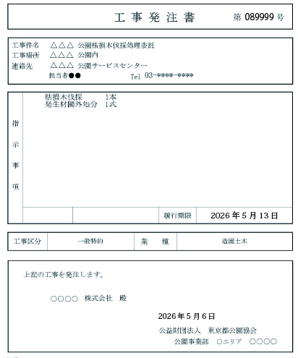
 |  |  |  |  |  |  |  |  |  | 第 号
工 事 完 了 届
工 事 件 名 |  |  |  | △△△公園枯損木伐採処理委託
工 事 場 所 |  |  |  | △△△公園内
完 了 内 訳 | 種 別 内 訳 |  |  | 形状・寸法 | 数量 | 単位 | 単 価 | 金 額 |  | 摘 要
 | 造園工 |  |  |  | 6.0 | 人 | 27,700 | 166,200
 | 機械損料 |  |  |  | 1.0 | 式 | 23,456 | 23,456
 | 消耗品費 |  |  |  | 1.0 | 式 |  | 8,310 |  | ≦労務費×0.05
 | 発生材処分費 |  |  |  | 4680.0 | kg | 17 | 79,560
工事費合計が100円単位になるように、諸経費で調整・・・消費税額が整数になるようにするため
 | 直接工事費 |  |  |  |  |  |  | 277,526
 | 諸経費 |  |  |  |  |  |  | 83,174 |  | ≦直接工事費×0.3
消費税を含まない
 | 合 計 |  |  |  |  |  |  | 360,700
 | 消費税（10％） |  |  |  |  |  |  | 36,070
 | 総合計 |  |  |  |  |  |  | 396,770

発注書の
指示事項を記載
 | 確認内容 | ・枯損木伐採 １本 ・発生材園外処分 一式
※「値引き」はしないでください。
値引き例：発生材処分費の計量伝票が41.5kgであったにも関わらず
40㎏で計算して請求した
※発生材処分費を計上したら、マニフェストまたは計量票を必ずつける マニフェストは後日必ず担当者に渡すこと

履 行 期 限 |  |  | 年 月 日 |  |  | 完了年月日 |  | 年 月 日
完了確認年月日 |  |  | 年 月 日 |  |  | 監督員氏名 |  | 印

記載しない
 | 上記工事を完了したので提出します。

 | 公益財団法人 東京都公園協会 理事長殿

 |  |  |  |  |  |  | 住 所
 |  |  |  |  | 特約店 |  | 会社名
 |  |  |  |  |  |  | 代表者 |  |  |  | 印

